Sodo
Posts and Telecommunications Institute of Technology |  |  |  | Thiết kế | Tài liệu phát triển | Tên hệ thống | Ứng dụng cho thuê xe |  | Người tạo | Nguyễn Trung Hiếu | Ngày tạo | 3/10/2023
 |  |  |  |  |  |  |  |  | Người cập nhật |  | Ngày cập nhật
 |  |  |  |  |  | Màn hình (ID) | Car_Search | Màn hình (Tên) | Tìm kiếm xe

 | 1. Mục đích
 |  | - Dùng để khách hàng tìm kiếm xe
 |  | - Người đăng tin nhập đầy đủ các thông tin bắt buộc của công việc
 |  | - Sau khi nhất nút hoàn tất, hệ thống sẽ kiểm tra
 |  |  | + Nếu hoàn tất , hệ thống sẽ chuyển sang màn hình kết quả tìm kiếm

 | 2. Giới hạn hoạt động
 |  | Không có

 | 3. Giới hạn hệ thống
 |  | Không có

 | 4. Chức năng liên quan
 |  | Không có

 | 5. Không bao gồm
 |  | Không có

 | 6. Sơ đồ

Màn hình tìm kiếm xe



Khởi động
hệ thống

Màn hình tìm kiếm

Google Map API
Car
Geolocator

Giao dien
Posts and Telecommunications Institute of Technology |  |  |  | Thiết kế |  | Tài liệu phát triển |  |  |  |  | Tên hệ thống |  |  | Ứng dụng cho thuê xe |  |  | Người tạo | Nguyễn Trung Hiếu | Ngày tạo | 3/10/2023
 |  |  |  |  |  |  |  |  |  |  |  |  |  |  |  |  | Người cập nhật |  | Ngày cập nhật
 |  |  |  |  |  |  |  |  |  |  | Màn hình (ID) |  |  | Car_Search |  | Màn hình (Tên) | Tìm kiếm xe

 | 7. Giao diện
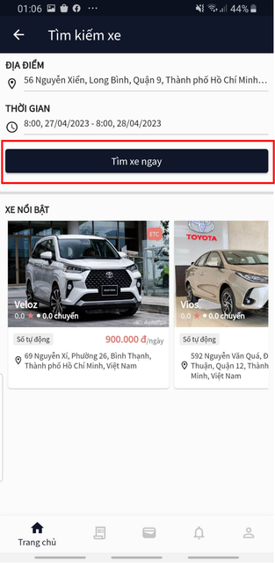

 | 8. Danh sách hạng mục
 |  | [Vùng hiển thị cố định]
 |  | No | Tên hạng mục |  | Control |  |  |  | Nội dung hiển thị |  |  |  |  |  |  | Ý nghĩa
 |  | 1 | Địa điểm |  | Text |  |  |  | Địa điểm |  |  |  |  |  |  | Mô tả nội dung nhập cho người dùng
 |  | 2 | Thời gian |  | Text |  |  |  | Thời gian |  |  |  |  |  |  | Mô tả nội dung nhập cho người dùng
 |  | 3 | Xe nổi bật |  | Text |  |  |  | Xe nổi bật |  |  |  |  |  |  | Mô tả nội dung nhập cho người dùng

 |  | [Vùng nhập]
 |  | No | Tên hạng mục | Loại dữ liệu | Độ dài |  | Bắt buộc |  |  | I/O | Control |  | Format |  | Ghi chú
 |  | 1 | Địa điểm | Chuỗi chữ | 128 |  |  | Y |  | In | TextField |  |  |  | Có mô tả nội dung cho người dùng nhập

 |  | [Vùng nút]
 |  | No | Tên hạng mục |  | Control |  |  |  |  |  |  | Ghi chú
 |  | 1 | Thời gian |  | TextFiledClick
 |  | 2 | Tìm xe ngay |  | Button

